Chi tiết địa chất
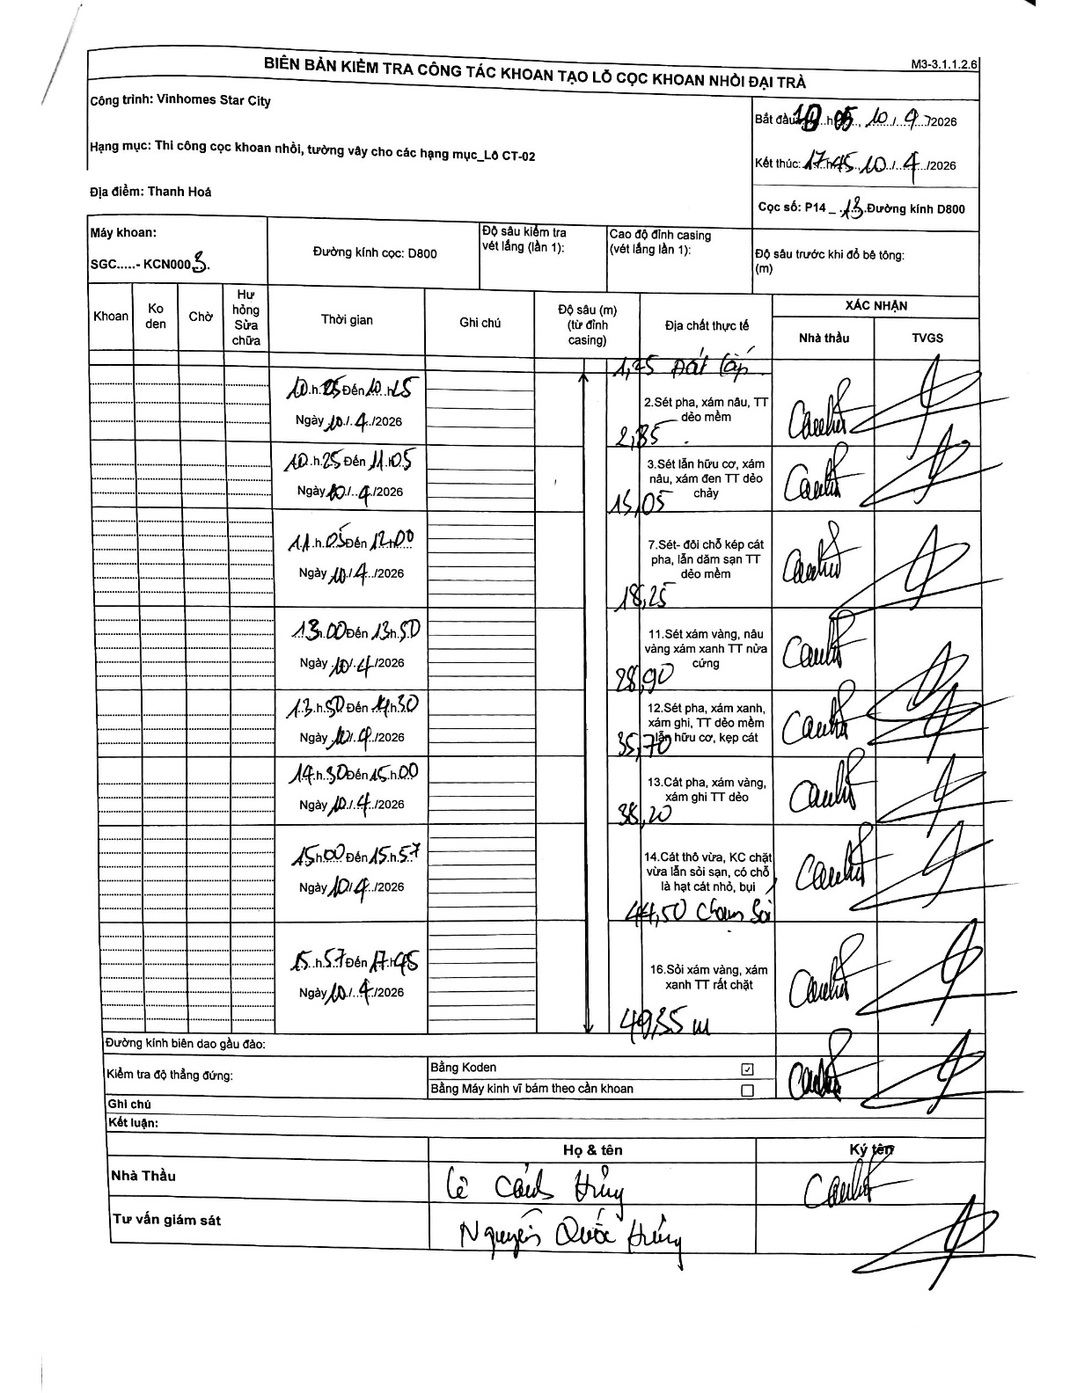
Dự án | Star City Thanh Hóa
Hạng mục | Thi công cọc khoan nhồi, tường vây cho các hạng mục_Lô CT-02
Tên bộ phận | Lô CT-02
Số hiệu cọc | P14-13
Tên Máy khoan | SGC-KCN0003
Đường kính | D800
Bắt đầu thi công | 10:05 10/04/2026
Kết thúc thi công | 17:45 10/04/2026

Địa chất TT | Đường kính | Mô tả lớp thiết kế | Từ (h) | Đến (h) | Cao độ từ | Cao độ đến | T.Gian (h) | Dài (m) | V (m/h) | Ghi chú
Đất lấp | D800 | Đất lấp | 10:25 10/04/2026 | 10:45 10/04/2026 | -0.71 | -1.25 | 0.33 | 0.54 | 1.62
2 | D800 | Sét pha, xám nâu, TT dẻo mềm | 10:25 10/04/2026 | 10:45 10/04/2026 | -1.25 | -2.85 | 0.33 | 1.6 | 4.8
3 | D800 | Sét lẫn hữu cơ, xám nâu, xám đen TT dẻo chảy | 10:25 10/04/2026 | 11:05 10/04/2026 | -2.85 | -15.05 | 0.67 | 12.2 | 18.3
4 | D800 | Sét- đôi chỗ kẹp cát pha, lẫn dăm sạn TT dẻo mềm | 11:05 10/04/2026 | 12:00 10/04/2026 | -15.05 | -18.25 | 0.92 | 3.2 | 3.49
5 | D800 | Sét xám vàng, nâu vàng xám xanh TT nửa cứng | 13:00 10/04/2026 | 13:50 10/04/2026 | -18.25 | -28.9 | 0.83 | 10.65 | 12.78
6 | D800 | Sét pha, xám xanh, xám ghi, TT dẻo mềm lẫn hữu cơ, kẹp cát | 13:50 10/04/2026 | 14:30 10/04/2026 | -28.9 | -35.7 | 0.67 | 6.8 | 10.2
7 | D800 | Cát pha, xám vàng, xám ghi TT dẻo | 14:30 10/04/2026 | 15:00 10/04/2026 | -35.7 | -38.2 | 0.5 | 2.5 | 5
8 | D800 | Cát thô vừa, KC chặt vừa lẫn sỏi sạn, có chỗ là hạt cát nhỏ, bụi + Chọn sỏi | 15:00 10/04/2026 | 15:57 10/04/2026 | -38.2 | -44.5 | 0.95 | 6.3 | 6.63
9 | D800 | Sỏi xám vàng, xám xanh TT rất chặt | 15:57 10/04/2026 | 17:45 10/04/2026 | -44.5 | -49.35 | 1.8 | 4.85 | 2.69

ẢNH BIÊN BẢN GỐC

